상품제안서
잭니클라우스 5단캡슐패치우양산+시그니처 수건 200g (국산) 선물세트 | 상품코드: S46367

 |  |  |  |  |  |  | 02-713-8555 | www.synergygift.co.kr
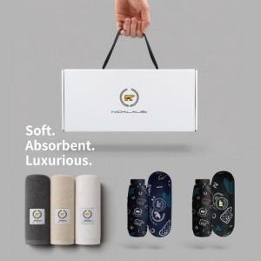

【상세/제작정보】 | <p><span style="font-size: 18.6667px;">※ 자수인쇄, 글자 20자 기준(난이도, 크기, 글자수에 따라 비용 추가 변동 됩니다)</span>​​​​​​</p>

【인쇄/포장옵션】 | [타올] 나염1도, [타올] 자수, [우산] 실크, [우산] DTF컬러 / 포장불가능

【공급단가】 | 수량 | 20~ | 100~ | 300~ | 500~ | 1,000~
*VAT별도 | 단가 | 19,950원 | 18,080원 | 17,400원 | 17,100원 | 16,700원

【상품 URL】 | https://www.synergygift.co.kr:443/src/goods_detail.php?gdno=46367

